대회 요강 및 경기 규정
2026SUMMER FOOTBALL SPLASH "제주SK배 워터풋샬대회 대회요강 및 경기규정

○ 대회 요강
1. 주최 및 주관 : 제주SK FC
2. 일 시 : 2026년 8월 30일(일) 16:30~19:00
3. 장 소 : 제주월드컵경기장 장외이벤트 광장 | 운영 재원: 물 축구장 바운스 1SET(8M*14M)
4. 참여 대상 : 1)초등학교 1~3학년 (선착순 8팀) / 2)초등학교 4~6학년 (선착순 8팀)
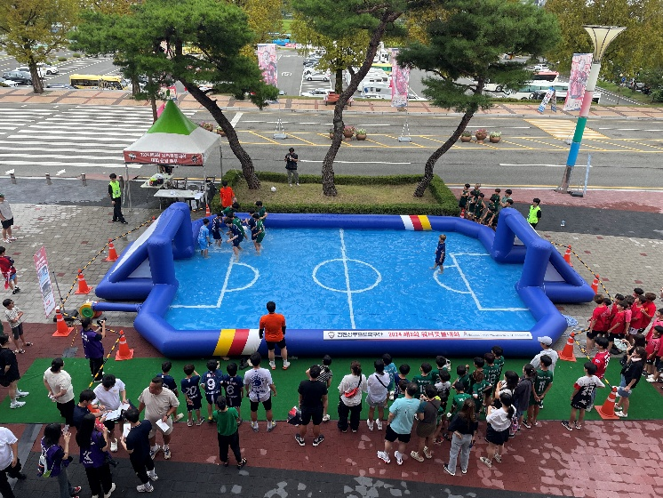
5. 모집 기간 : 2026년 8월 26일(수) ~ 8월 28일(금) 15시 마감
6. 참가 자격 : 8월30일 홈경기 티켓 예매자(예매를 확인할 수 있는 증빙 지참 필수 ex.지류티켓, 모바일 예매 내역 등)
7. 신청 방법 : 제주SK FC홈페이지 > 구단소식 > 공지사항
> 이메일 접수(ski.ic00380@partner.sk.com)
8. 대회 시상품 및 혜택
1. 연령별 1위 하프타임 시상
>구단 사인구(1인당 1개), 시상보드 제공 예정
9. 비고: 참가팀이 적을 시 대회가 취소될 수 있습니다.

○ 경기 규정
제 1 조 : 일반사항
① 경기장 안에서는 수영을 할 수 없다.
② 우천에 관계없이 경기를 진행한다.
③ 모든 선수는 연맹에서 정한 경기규율 및 규칙을 지켜야 하며, 이를 지키지 않는 선수는 그 자격을 박탈한다.
④ 선수들은 경기 시작부터 경기 종료 후 경기장을 떠날 때까지 심판 및 경기 진행요원의 지시를 따라야 한다.
⑤ 각 팀 당 팀장(대표)을 선출하여야 하며, 경기 진행 측과의 의사전달은 팀장(대표)으로 국한한다.
⑥ 주최측은 주최측의 판단으로 특정 선수의 경기 참여를 거부할 권리를 갖는다.
⑦ 모든 선수는 경기 규칙을 충분히 숙지 후 경기에 임한다.

제 2 조 : 선수의 구성
① 선수는 경기선수 5명(GK포함), 후보 3명~5명내외로 최소 8명으로 한다.

제 3 조 : 대회복장
① 선수복장은 수영복(반바지)에 팀조끼를 입고, 경기에 임해야 한다.
② 선수는 모든 악세서리(반지, 목걸이, 귀걸이, 팔찌, 시계 등)를 일체 착용 금한다.

제 4 조 : 대회운영
① 심판판정에 절대 순응해야하고 이를 어길시 경고 및 2분간 퇴장되며, 심판의
신체를 접촉 시는 몰수패 한다.(이의제기 시에는 경기를 중단하고 진행본부석
에 가서 각 팀의 감독 및 대표만이 이의제기를 할 수 있다. 다른 선수의 이의
제기 시 경고 및 2분간 퇴장이 주어진다.)
② 경기방법은 부별 참가신청에 의해 리그 및 토너먼트로 결정한다.
③ 경기시간은 전․후반 없이 10분으로 한다. (단, 경기진행의 상황에 따라 경기시간은 바뀔 수 있다.)
④ 본 대회 참가한 모든 선수의 이의제기는 대회 집행부에서 해당 팀의 경기
개시 전 까지 결정하며 각 팀은 어떠한 결정에도 순응하고 이를 불응 시 몰수패를 준다.
⑤ 경기도중 사고 또는 기타 사유로 인해 경기가 불가능 할 경우 교체 또는 잔여 선수로 경기를 마친다.
⑥ 기권승 및 몰수패의 경기는 1:0 처리하며, 기권 시 남은경기 모두 몰수 패로 간주하여 대회기간 중에 이의제기를 할 수 없다.
⑦ 모든 경기 진행은 심판의 호각소리로만 진행된다.(이를 어길시 공격권은 상대팀에게 넘어간다.)
⑧ 감독 및 대표는 경기장 난입 시 해당 팀에 모두 경고를 준다.

제 5 조 : 경기방법
① 전․후반 경기시작은 동전을 던져 공격권과 골대를 결정하며 공격팀이 중앙선에서
스로인을 하고 스로인 선수를 제외한 나머지선수(공격팀, 수비팀) 모두
중앙선을 기준하여 자기진영으로 2m 뒤에 위치한다.

제 6 조 : 경기규칙
① 골을 넣어 재 플레이가 이루어질 경우도 처음 경기시작과 동일하게 시작한다.
② 스로인 시 자세는 머리 뒤에서 공을 던져야 한다. 전진은 허용치 않으며, 직선
및 후방으로 5초 이내에 해야 한다. (위반 시 공격권은 상대팀으로 넘어간다.)
③ 터치라인 아웃이 되었을 경우 나간 곳에서 가장 가까운 곳에서 스로인을 하며,
수비는 공격자와 2M거리를 두고 수비를 시작한다. 단, 골대부터 4m라인 안에서
터치라인 아웃이 된 경우는 공격자와 수비자 모두 4m라인에서 시작한다
④ 골키퍼는 뜬 공만 손을 사용하여 잡거나 쳐낼 수 있으며, 뜬공 이외의 공을 잡거나,
쳐낼 수 없고, 쳐낸 공이 상대방 골에 들어갔을 경우 노골로 인정한다.
(손을 사용했을 경우 페널티킥을 준다.)
※ 골키퍼의 모든 골은 무효처리 한다.
⑤ PK시 골대 4M 앞에서 실시 한다.
⑥ 코너킥의 경우 코너라인에서 스로인으로 진행한다.
⑦ 심판의 지시가 있기 전까지는 모든 선수는 경기장 밖으로 나올 수 없다.
⑧ 골은 공이 골대에 반 이상 넘어갈시 골로 인정한다.
⑨ 무승부 시 가위바위보로 승자를 가린다.
⑩ 사이드 벽을 5초간 손으로 계속 잡을시 공격권은 상대팀으로 넘어간다.
⑪ 사이드 벽에서 10초간 공이 움직이지 않고 경기시간이 지연될시 심판의 드롭 볼로 진행한다

제 7 조 : 반 칙
① 경기 중 심판 판단에 심한 몸싸움이라고 인정되면 해당 선수는 경고 및 2분간 퇴장을 시킨다. 경고 2회시 2분간 퇴장을 한다.
(2분간 퇴장 당한 선수는 경기장 밖에서 대기해야 한다.)
② 경기 중 선수들 간의 심한 욕설이나, 감정적인 플레이나 게임진행을 방해했을 경우는 해당 선수들을
2분간 퇴장 시키며, 다음 1경기를 뛸 수 없다.
③ 위 사항 이외에 발생된 행위에 대해서는 집행부가 결정하여 판정토록 하며, 모든 출전 팀은 이의 제기를 할 수 없다.
④ 경고는 한 경기내에서만 누적되고, 2분간 퇴장을 당했던 선수는 다음 1경기를 뛸 수 없다.
(이를 어기고 퇴장 당했던 선수가 들어올 경우 해당팀은 몰수패처리한다.)
⑤ 골키퍼와 무리한 신체 접촉으로 인한 득점은 무효처리한다.
⑥ 경기전 출전엔트리가 5명 미만 시 몰수 패한다.

제 8 조 : 선수 교체
① 경기 중 언제든지 선수를 교체 할 수 있다. (교체 횟수는 제한이 없다.)
② 교체 시 주심에게 in, out 선수를 알리고 주심의 지시에 따라 교체한다.

제 9 조 : 선수단 준수사항
① 본 대회 참가선수는 참가신청서에 의한 소속팀으로만 출전 할 수 있으며 선수명단에 등록된 선수라도 집행부에서 사전확인을
득 하지 않고 출전한 선수팀은 몰수패 한다.
② 참가선수는 맨발로 경기를 해야 한다.
③ 선수는 상대선수와의 구별을 위해 팀 유니폼 혹은 집행부에서 준비한 팀조끼를 입는다.

제 10조 : 대회벌칙규정
① 경기장내에서의 폭력행위 일체는 지위고하를 막론하고 제주SK FC와 관련한 모든 대회에서 제명 된다.
② 집행부로부터 확인을 받고 출전한 선수에 대해서는 일체 이의를 제기 할 수 없으며, 그로 인한 경기를 지연시키거나
중단 할 수 없다.
③ 부정선수를 기용한 팀은 경기종료 후나 대회 후라도 전적에 관계없이 실격되며 패자도 소생할 수 없다.
(단, 부정선수에 대한 확인과 결정은 대회 집행부에서 한다.)
④ 경기 중 심판 판정시비 또는 기타 사유를 전제로 하여 경기에 불응 할 경우 잔여경기를 포기한 것으로 간주하여 처리한다.

제 11조 : 대회특별규정
① 본 대회의 제반 규정은 경우에 따라 변경할 수 있으며, 특히 명문화 되지 않은 사항은 집행부가 추가로 결정하여 시행 적용토록 한다

